상품제안서
파스텔비바 양장 다이어리 25절 | 상품코드: S43540

 |  |  |  |  |  |  | 02-713-8555 | www.synergygift.co.kr
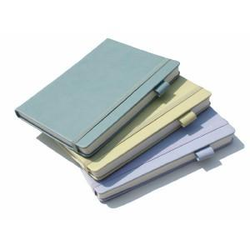

【상세/제작정보】 | <p><span style="font-size: 14pt;"></span><span style="font-size: 18.6667px;">※ 200부 미만 OPP포장 진행시 100,000원(VAT별도) 발생 됩니다.</span></p><p><span style="font-size: 18.6667px;">※ 500부 미만 압축(랩핑)포장 진행시 350,000원(VAT별도) 발생 됩니다.</span></p>

【인쇄/포장옵션】 | 불박, 금박, 은박 / 포장불가능

【공급단가】 | 수량 | 50~ | 200~ | 500~ | 1,000~ | 3,000~
*VAT별도 | 단가 | 7,990원 | 7,580원 | 7,230원 | 6,980원 | 6,690원

【상품 URL】 | https://www.synergygift.co.kr:443/src/goods_detail.php?gdno=43540

